Sheet1
Test case đăng nhập
 |  | Ngày tạo 28/5/2023 |  |  |  |  | Kết quả kiểm thử
 |  | Người tạo: Trương Thị Cẩm Tiên |  |  |  |  | Tổng | Tỷ lệ
 |  |  |  |  |  |  | 2023-07-07 | 100%

ID | Tên | Mô tả | Tiền điều kiện | Bước thực hiện |  | Ví dụ | Kết quả mong đợi | Hình ảnh hướng dẫn | Người kiểm | Đánh giá kết quả | Người thực hiện | Ngày thực hiện
DN1 | Đăng nhập | Tính năng đăng nhập của trang web | Người dùng có tài khoản trên trang web | Bước 1: Truy cập trang web |  |  |  |  | Trương Thị Cẩm Tiên |  | Lê Thị Bích Trâm | 28/5/2023
 |  |  |  | Bước 2: Nhập tên tài khoản và mật khẩu |  | Tên tài khoản: tien02 Mật khẩu: 12345678
 |  |  |  | -Tên tài khoản | -Không nhập gì cả |  | Hiển thị lỗi nhập thiếu tên tài khoản "Vui lòng nhập vào trường này" | 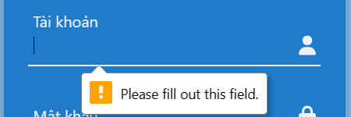 |  | Đạt
 |  |  |  |  | Gõ đúng tên tài khoản | tien02 | Không hiển thị lỗi |  |  | Đạt
 |  |  |  | -Mật khẩu | -Không nhập gì cả |  | Hiển thị lỗi nhập thiếu mật khẩu "Vui lòng nhập vào trường này" | 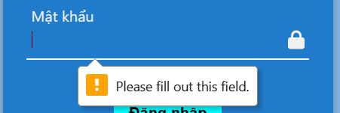 |  | Đạt
 |  |  |  |  | -Ít hơn 8 chữ số | 1234 | Hiển thị lỗi ở form nhập mật khẩu "Mật khẩu ít nhất 8 ký tự" |  |  | Đạt
 |  |  |  |  | Gõ đúng mật khẩu (không trống, trên 8 chữ số) | 12345678 | Không hiển thị lỗi |  |  | Đạt
 |  |  |  | Bước 3: Nhấn nút "Đăng nhập". | Nếu thông tin đăng nhập chính xác |  | Đăng nhập thành công chuyển đến trang chủ | 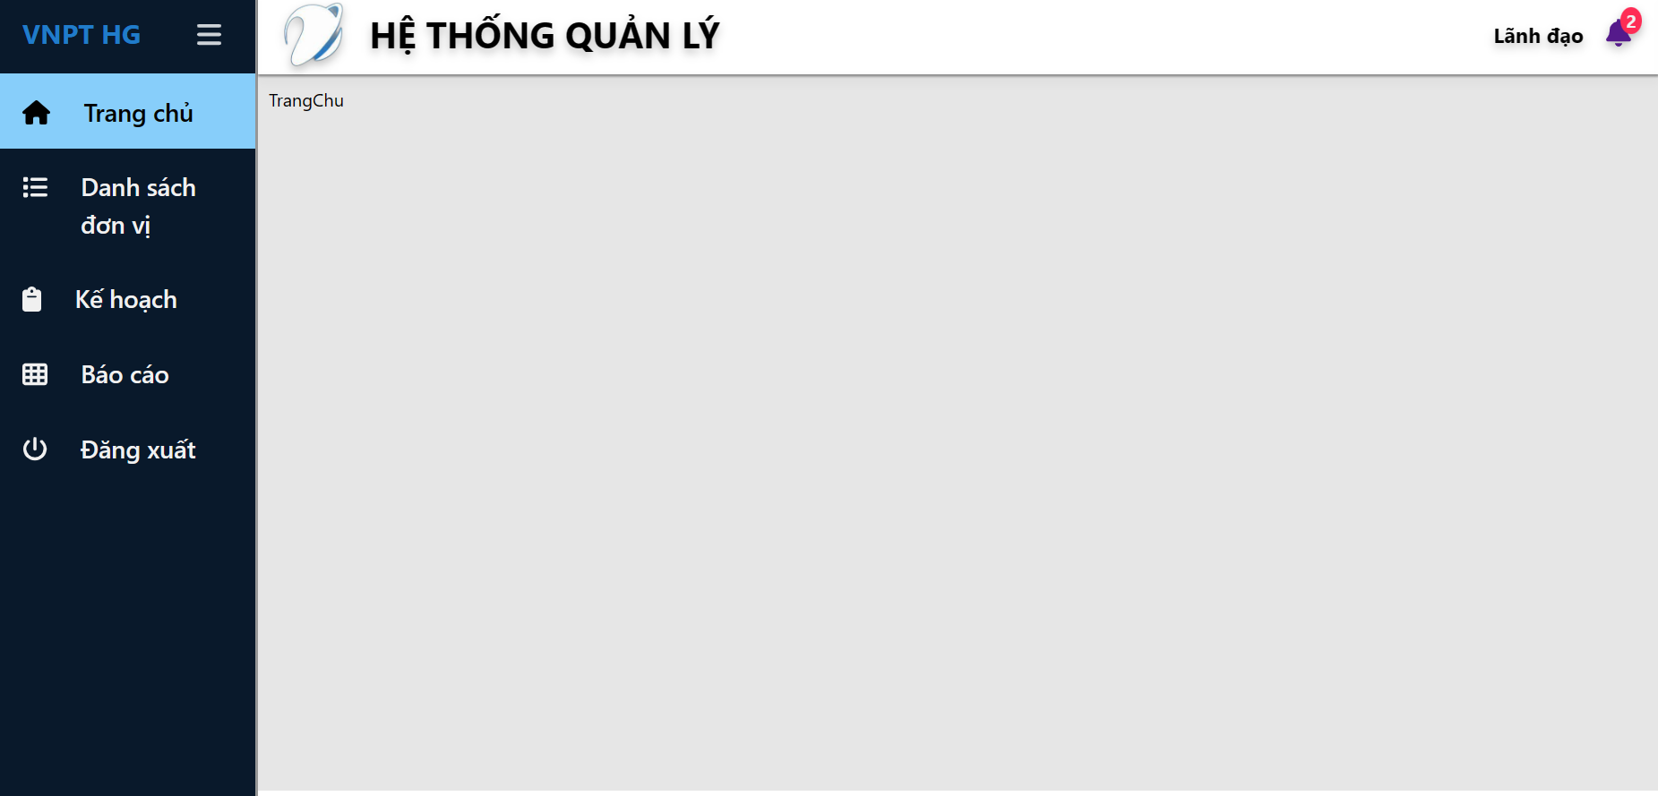 |  | Đạt
 |  |  |  |  | Nếu thông tin đăng nhập không chính xác hiển thị thông báo lỗi và yêu cầu người dùng nhập lại. | tien02111111111111 12456789999999 | Hiển thị lỗi màu đỏ bên dưới form nhập mật khẩu "Mật khẩu không đúng" | 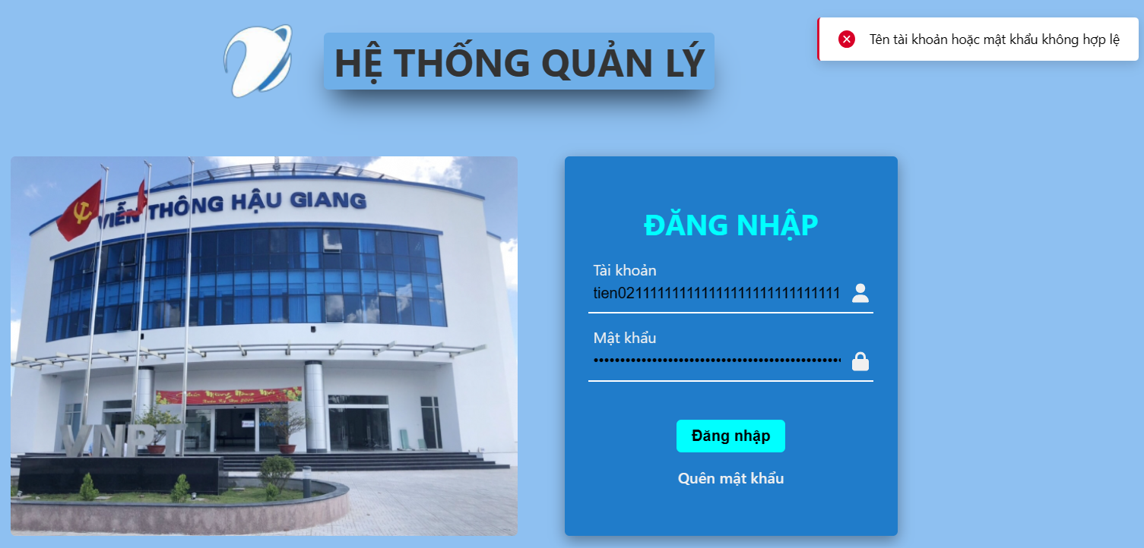 |  | Đạt

GUI
Test case đăng nhập
 |  | Ngày tạo 28/5/2023 |  |  | Kết quả kiểm thử
 |  | Người tạo: Trương Thị Cẩm Tiên |  |  | Tổng | Tỷ lệ
 |  |  |  |  | 2023-07-07 | 100%

ID | Tên | Tiền điều kiện | Bước thực hiện | Ví dụ | Kết quả mong đợi | Hình ảnh hướng dẫn | Người kiểm | Đánh giá kết quả | Người thực hiện | Ngày thực hiện
GUI_1 | Kiểm tra giao diện form |  | 1. Kiểm tra giao diện form |  | 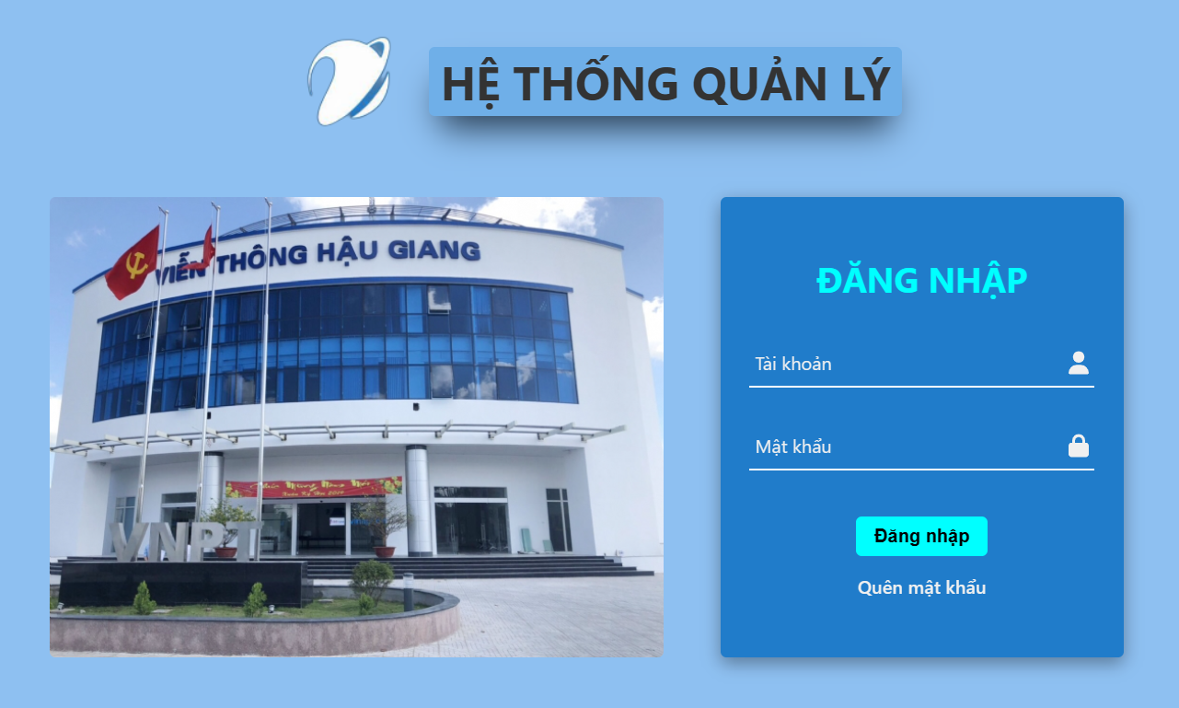 - Tên form đúng - Giao diện form thống nhất với toàn hệ thống - Vị trí, kích thước cân đối |  | Trương Thị Cẩm Tiên | Đạt | Võ Văn Thạch Tô Thanh Trọng | 2023-05-28
GUI_2 | Kiểm tra tên đăng nhập không trống | Người dùng có tài khoản trên trang web | 1. Kiểm tra trường tên đăng nhập không được trống |  | 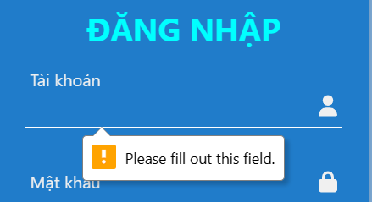 Tên đăng nhập không được trống |  |  | Đạt
GUI_3 | Kiểm tra mật khẩu không trống | Người dùng có tài khoản trên trang web | 1. Kiểm tra trường mật khẩu không được trống |  | 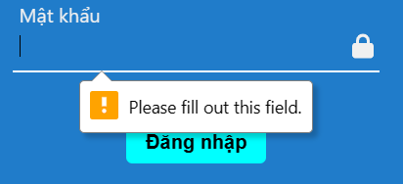 Trường mật khẩu không được trống |  |  | Đạt
GUI_4 | Kiểm tra tên đăng nhập đúng | Người dùng có tài khoản trên trang web | 1. Kiểm tra tên đăng nhập đúng | tien02 | Tên đăng nhập đúng |  |  | Đạt
GUI_5 | Kiểm tra mật khẩu ít nhất 8 ký tự | Người dùng có tài khoản trên trang web | 1. Kiểm tra mật khẩu ít nhất 8 ký tự |  | 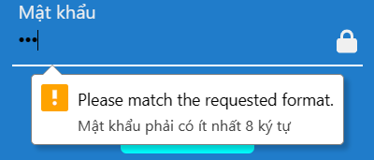 Mật khẩu ít nhất 8 ký tự |  |  | Đạt
GUI_6 | Kiểm tra mật khẩu đúng | Người dùng có tài khoản trên trang web | 1. Kiểm tra mật khẩu đúng | 12345678 | Mật khẩu đúng |  |  | Đạt
GUI_7 | Kiểm tra nút đăng nhập | Người dùng có tài khoản trên trang web | 1. Kiểm tra nút đăng nhập |  | - Có thể hoạt động -Vị trí, kích thước cân đối |  |  | Đạt

